CollectiveAccess
Image | Object | Description | Date
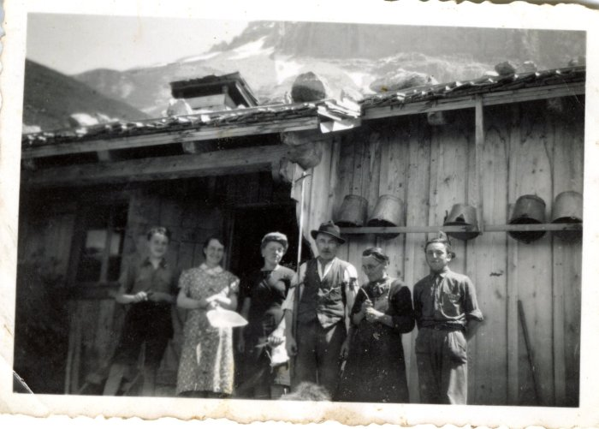 | Photo au chalet au Praz de Commune - 1960 (27-023) | Photo au chalet au Praz de Commune - 1960 , , Monique MOCCAND, Jean-Louis CHENEVAL, RANNAUD épouse CHENEVAL et MOCCAND
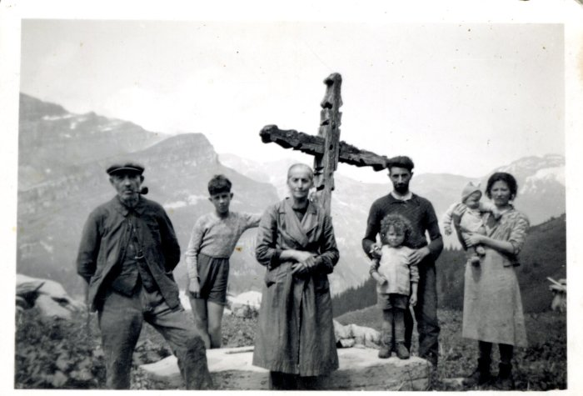 | Photo à Commune sur le "Moré", devant la Croix (27-024) | Photo à Commune sur le "Moré", devant la Croix CHENEVAL Jean Louis, inconnu, Olympe, inconnus
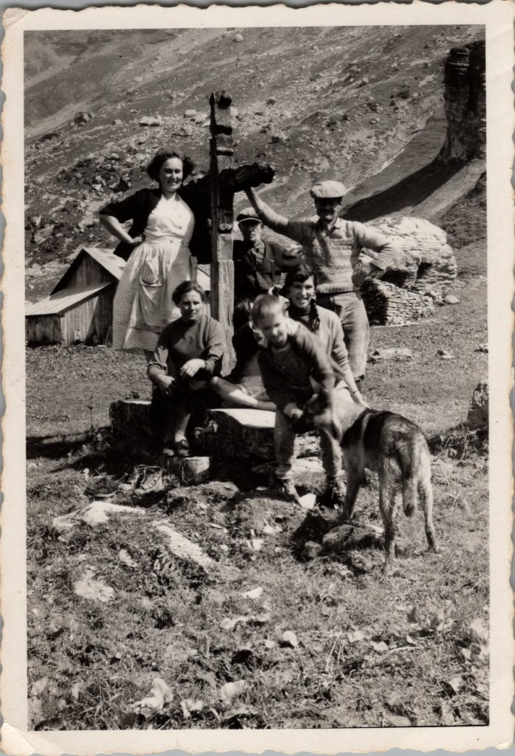
 | Photo de groupe devant la croix des "Moré" à Commune - 1956 (27-051) | Photo de groupe devant la croix des "Moré" à Commune - 1956 Poncette GRIREL, Jean Louis CHENEVAL (derrière la croix), Regis GRIREL (à coter du chien)
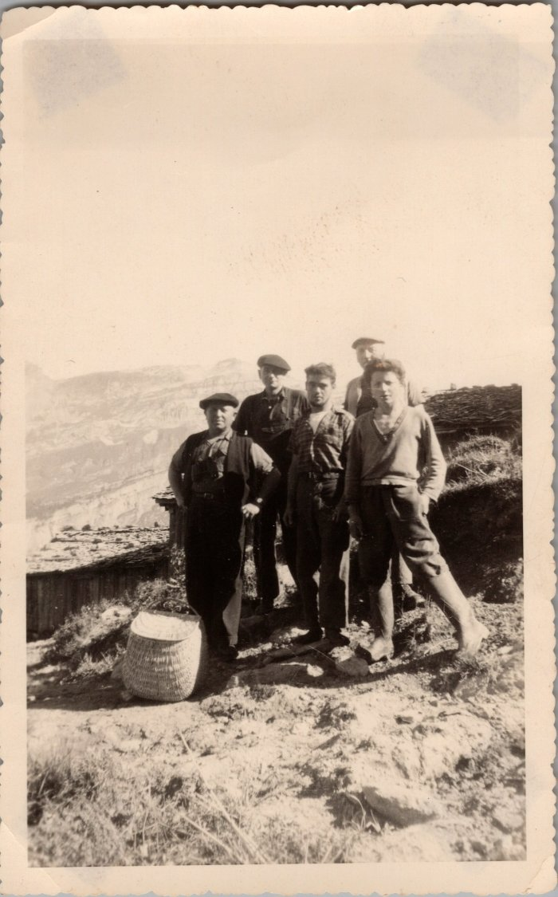
 | Photo de groupe à Commune (29-005) | Photo de groupe à Commune De gauche à droite : "Gros pépé" Brairet, Léon MOCCAND, fils de Léon?, Jean GAY

